接地噪音高压测试
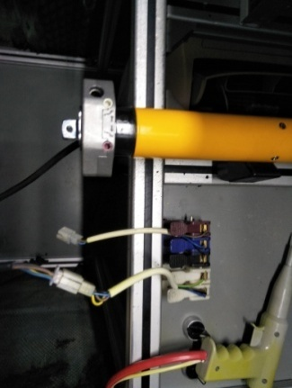 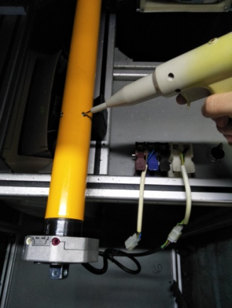
1.电机放入治具
2.接线
按测试盒上的线序提示，将电机电源线接入
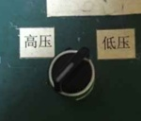
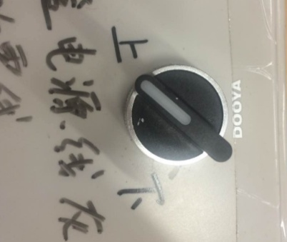
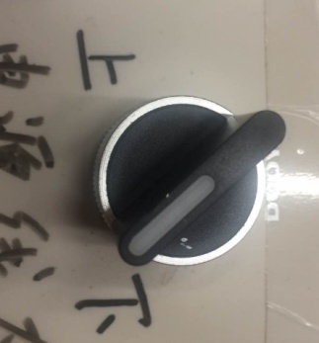
3.低压测试电机吸合
如电机为120V，将开关打至低压80V；如电机为230V，将开关打至低压190V，再打测试盒的开关2次，使电机正反转，听电机有无吸合不良的杂音或则其他异音
DOOYA 作业指导书JS-9-1.53 C/02
适用类型：FTS系列 | 制程站别：接地噪音高压测试 | 人数：1 | 标准工时： | 日期：2018/6/8
作业步骤：

4.测试噪音
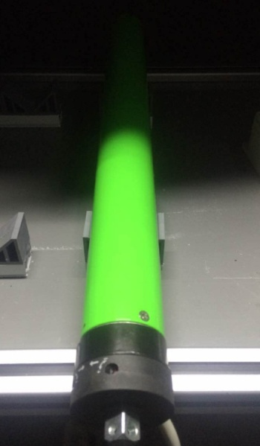 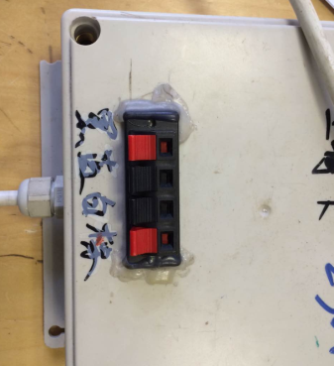

如电机为120V，将电压打至高压120V;如电机为230V，将电压打至高压230V，再打测试盒开关，正反转测试电机噪音分贝
5.高压、接地测试电源线接线
按到高压，在按正反转，分贝仪距离电机减速端5CM处测噪音值
7.高压、接地测试
NG
OK
★按图示在外管减速端往下6-10cm，且分贝仪距离电机5cm处测试噪音值
★测试必须关闭门窗
5cm
放
大
6-10cm
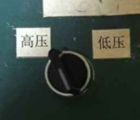 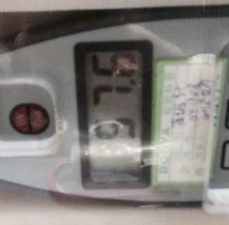 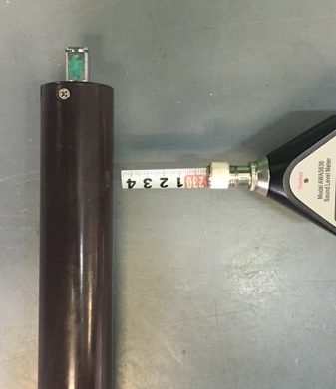 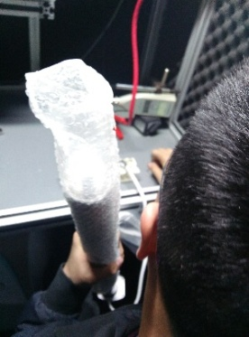

按图示琴键线序将电源线从左到右按右边接线线序进行接线
高压、接地测试接线琴键夹
接地线
电源线
其他芯线
测试枪头部金属部分触碰销子或接地螺丝及驱动头螺丝处，然后按下测试枪按钮，测试枪指示灯亮，开始测试
放大
测试中，“TEST”黄色指示灯亮
测试结束，测试合格时，“PASS”绿色指示灯亮
测试结束，测试不合格时，“FAIL”红色指示灯亮，并伴有警报声音

